Titel

Statistischer Bericht
Statistik über die Erbschaft- und Schenkungsteuer
2024
EVAS-Nummer
73611
Ergänzung zur Datenbank
GENESIS-Online
Die Datenbank des Statistischen Bundesamtes
leer
Erschienen am 03. September 2025
Informationen zur Barrierefreiheit
Inhaltsübersicht
Ende des Titelblatts.

GENESIS-Online
zur Inhaltsübersicht
Übersicht GENESIS-Online
Für den Bereich Statistik über die Erbschaft- und Schenkungsteuer sind in GENESIS-Online folgende Abrufmöglichkeiten gegeben:
Code | Inhalt | Zeitraum
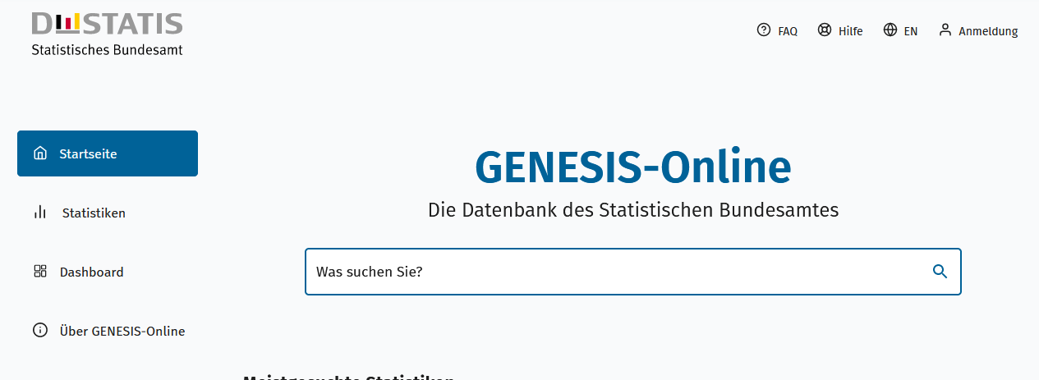
Geben Sie den Code
(z. B. 12345-0005) in das Suchfenster der Datenbank GENESIS-Online ein.
73611-0001 | Unbeschränkt steuerpflichtiger Erwerb, festgesetzte Steuer: Deutschland, Jahre, Steuerklassen, Art des Erwerbs, Größenklassen des steuerpflichtigen Erwerbs | 2002-2024
73611-0002 | Unbeschränkt steuerpflichtiger Erwerb, festgesetzte Steuer: Deutschland, Jahre, Art des Erwerbs, Größenklassen der Erwerbe vor Abzug | 2002-2024
Ende der Übersicht der GENESIS-Online-Tabellen.

